Feuil1
Matrice de transformation Eric DUBOIS : |  | Image Gauche |  |  | Image Droite
 | 0.4154 | 0.4710 | 0.1669 | -0.0109 | -0.0364 | -0.0060 | Somme: | 1.0000
 | -0.0458 | -0.0484 | -0.0257 | 0.3756 | 0.7333 | 0.0111 |  | 1.0001
 | -0.0547 | -0.0615 | 0.0128 | -0.0651 | -0.1287 | 1.2971 |  | 0.9999

SAISIR : Pixel image Gauche : | R | 255 | <- | X | 0.49 | x | 0.73466572709
 | V | 0 | <- Entrée | Y | 0.17697 | y | 0.26533427291 |  | 1
 | B | 0 | <- | Z | 0 | z | 0 | 0

SAISIR : Pixel image Droite : | R | 255 | <- | X | 0.49 | x | 0.73466572709
 | V | 0 | <- Entrée | Y | 0.17697 | y | 0.26533427291 |  | 1
 | B | 0 | <- | Z | 0 | z | 0

RESULTAT : Pixel anaglyphe : | R | 103.1 | 103.1475 | X | 0.300443 | x | 0.46706679888
 | V | 84.1 | 84.099 | Y | 0.339513885 | y | 0.52780615106 |  | 1
 | B | -30.5 | 0 | Z | 0.003298 | z | 0.0051270500651
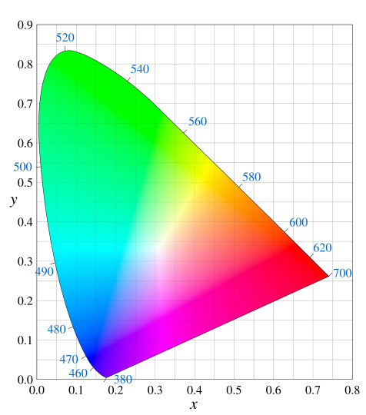

Matrice conversion RVB vers CIE XYZ : | 0.49000 | 0.31000 | 0.20000
 | 0.17697 | 0.81240 | 0.01063
 | 0.00000 | 0.01000 | 0.99000

Anaglyphe couche gauche/rouge X | 0.198205 | x | 0.73466572709
Y | 0.071584365 | y | 0.26533427291
Z | 0 | z | 0

Anaglyphe couche droite/cyan X | 0.102238 | x | 0.27375485694
Y | 0.26792952 | y | 0.71741434122
Z | 0.003298 | z | 0.0088308018368

Rapport Flux Couche Rouge Anag / Couche R Initiale | 0.40
Rapport Flux Couche Cyan Anag / Couche C Initiale | #DIV/0!

